상품제안서
프리미엄 컬렉션6종 | 상품코드: F21116

 |  |  |  |  |  |  | 02-412-0044 | www.easy1.co.kr
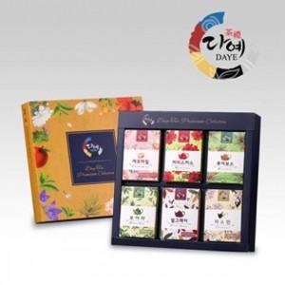

【상세/제작정보】 | 다예만의 특별한 로스팅과 브랜딩으로 최고의 맛을 보장

【인쇄/포장옵션】 | / 포장불가능

【공급단가】 | 수량 | 80~ | 100~ | 500~ | 1,000~ | 2,000~
*VAT별도 | 단가 | 12,150원 | 11,700원 | 11,250원 | 10,800원 | 10,530원

【상품 URL】 | http://www.easy1.co.kr/src/goods_detail.php?gdno=21116

